상품제안서
[액센] BM113 맥세이프 10000mAh 22.5W 고속 보조배터리 1P | 상품코드: F31203

 |  |  |  |  |  |  | 02-412-0044 | www.easy1.co.kr
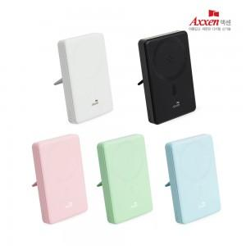

【상세/제작정보】 | <span style="font-size: 12pt;"><b>** 배송비- 1박스&nbsp; 40개 / 5000원별도</b></span><br>

【인쇄/포장옵션】 | 레이저, 풀칼라 / 포장지포장

【공급단가】 | 수량 | 50~ | 100~ | 500~ | 1,000~ | 2,000~
*VAT별도 | 단가 | 18,000원 | 17,500원 | 16,300원 | 16,000원 | 15,500원

【상품 URL】 | http://www.easy1.co.kr/src/goods_detail.php?gdno=31203

